商标
款号 | HOLKHAM JOGGER
 |  |  |  |  | 数量
主标/尺码标（涤，织标） |  |  | 主标 | FTFLBL SU87 | 1902-12-05
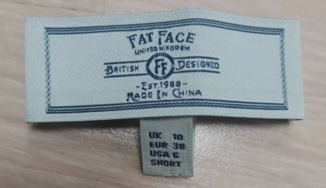
 |  |  | 尺码标 | FTFWLV19A0022 | 尺码 | 1900-01-06 | 1900-01-08 | 1900-01-10 | 1900-01-12 | 1900-01-14 | 1900-01-16 | 1900-01-18 | 1900-01-20 | 1900-01-22 | 1900-01-24
 |  |  |  | 型号（最底下一行单词） | SHORT | 1900-01-12 | 1900-01-26 | 1900-02-10 | 1900-02-14 | 1900-02-13 | 1900-02-12 | 1900-01-23 | 1900-01-13 | 1900-01-08 | 1900-01-05
 |  |  |  |  | REGULAR | 1900-01-21 | 1900-02-09 | 1900-03-21 | 1900-03-26 | 1900-04-01 | 1900-04-06 | 1900-01-31 | 1900-01-26 | 1900-01-23 | 1900-01-09
 |  |  |  |  | LONG | 1900-01-08 | 1900-01-18 | 1900-02-16 | 1900-02-22 | 1900-02-25 | 1900-02-22 | 1900-01-23 | 1900-01-17 | 1900-01-11 | 1900-01-05

洗标
款号 | HOLKHAM JOGGER
款号 | 颜色 | 数量

